Лист1
Задание 1
X | Y
0 | 0.54630248984
2 | 0.31924397437
4 | 0.19771148734
6 | 0.14213353591
8 | 0.11079785772
10 | 0.090746630637
12 | 0.076828369362
14 | 0.06660675255
16 | 0.058783269298
18 | 0.052603242735
20 | 0.047598358541

Лист2
График
Задание 2 |  | a= | 10
X | Y
-7 | 12.645751311
-6.75 | 12.598076211
-6.5 | 12.549509757
-6.25 | 12.5
-6 | 12.449489743
-5.75 | 12.397915762
-5.5 | 12.34520788
-5.25 | 12.291287847
-5 | 12.236067977
-4.75 | 12.179449472
-4.5 | 12.121320344
-4.25 | 12.061552813
-4 | 12
-3.75 | 11.936491673
-3.5 | 11.870828693
-3.25 | 11.802775638
-3 | 11.732050808
-2.75 | 11.658312395
-2.5 | 11.58113883
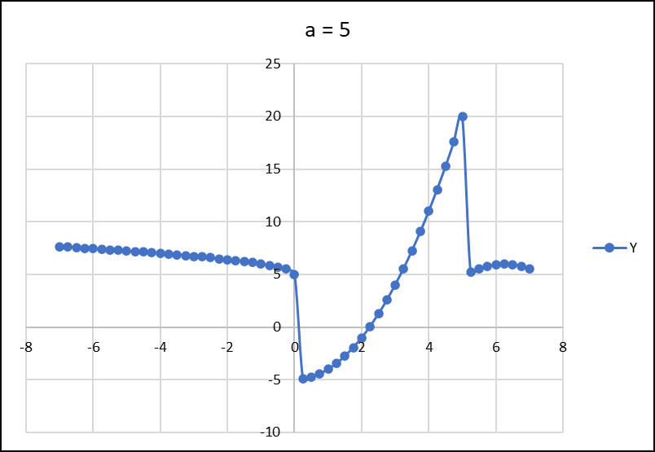
-2.25 | 11.5
-2 | 11.414213562
-1.75 | 11.322875656
-1.5 | 11.224744871
-1.25 | 11.118033989
-1 | 11
-0.75 | 10.866025404
-0.5 | 10.707106781
-0.25 | 10.5
0 | 10
0.25 | -9.9375
0.5 | -9.75
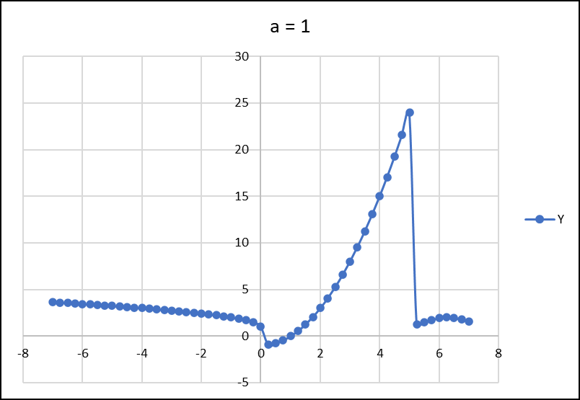
0.75 | -9.4375
1 | -9
1.25 | -8.4375
1.5 | -7.75
1.75 | -6.9375
2 | -6
2.25 | -4.9375
2.5 | -3.75
2.75 | -2.4375
3 | -1
3.25 | 0.5625
3.5 | 2.25
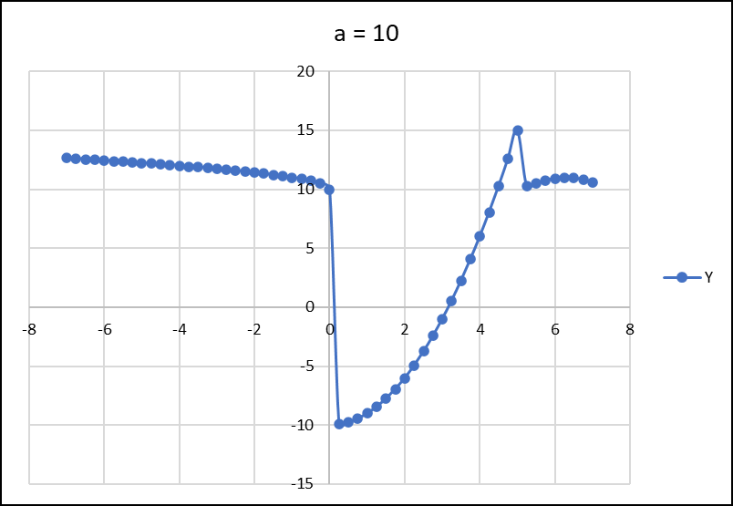
3.75 | 4.0625
4 | 6
4.25 | 8.0625
4.5 | 10.25
4.75 | 12.5625
5 | 15
5.25 | 10.262231536
5.5 | 10.502212849
5.75 | 10.741652379
6 | 10.921926979
6.25 | 10.99889914
6.5 | 10.953723391
6.75 | 10.797460332
7 | 10.568368609

Лист3
Y \ X | -1 | -0.9 | -0.8 | -0.7 | -0.6 | -0.5 | -0.4 | -0.3 | -0.2 | -0.1 | 0 | 0.1 | 0.2 | 0.3 | 0.4 | 0.5 | 0.6 | 0.7 | 0.8 | 0.9 | 1
-1 | 0.30807174236 | 0.94547807664 | 0.61670895146 | 0.95679249701 | 0.77256720675 | 0.96384988607 | 0.86964514756 | 0.96401690489 | 0.92172423182 | 0.96009080367 | 0.9395833213 | 0.94955472793 | 0.93233420745 | 0.9256574219 | 0.90219053292 | 0.88131399441 | 0.84643617776 | 0.81039059075 | 0.76051704522 | 0.70682281433 | 0.63841001658
-0.9 | 0.30807174236 | 0.94547807664 | 0.61670895146 | 0.95679249701 | 0.77256720675 | 0.96384988607 | 0.86964514756 | 0.96401690489 | 0.92172423182 | 0.96009080367 | 0.9395833213 | 0.94955472793 | 0.93233420745 | 0.9256574219 | 0.90219053292 | 0.88131399441 | 0.84643617776 | 0.81039059075 | 0.76051704522 | 0.70682281433 | 0.63841001658
-0.8 | 0.30807174236 | 0.94547807664 | 0.61670895146 | 0.95679249701 | 0.77256720675 | 0.96384988607 | 0.86964514756 | 0.96401690489 | 0.92172423182 | 0.96009080367 | 0.9395833213 | 0.94955472793 | 0.93233420745 | 0.9256574219 | 0.90219053292 | 0.88131399441 | 0.84643617776 | 0.81039059075 | 0.76051704522 | 0.70682281433 | 0.63841001658
-0.7 | 0.30807174236 | 0.94547807664 | 0.61670895146 | 0.95679249701 | 0.77256720675 | 0.96384988607 | 0.86964514756 | 0.96401690489 | 0.92172423182 | 0.96009080367 | 0.9395833213 | 0.94955472793 | 0.93233420745 | 0.9256574219 | 0.90219053292 | 0.88131399441 | 0.84643617776 | 0.81039059075 | 0.76051704522 | 0.70682281433 | 0.63841001658
-0.6 | 0.30807174236 | 0.94547807664 | 0.61670895146 | 0.95679249701 | 0.77256720675 | 0.96384988607 | 0.86964514756 | 0.96401690489 | 0.92172423182 | 0.96009080367 | 0.9395833213 | 0.94955472793 | 0.93233420745 | 0.9256574219 | 0.90219053292 | 0.88131399441 | 0.84643617776 | 0.81039059075 | 0.76051704522 | 0.70682281433 | 0.63841001658
-0.5 | 0.30807174236 | 0.94547807664 | 0.61670895146 | 0.95679249701 | 0.77256720675 | 0.96384988607 | 0.86964514756 | 0.96401690489 | 0.92172423182 | 0.96009080367 | 0.9395833213 | 0.94955472793 | 0.93233420745 | 0.9256574219 | 0.90219053292 | 0.88131399441 | 0.84643617776 | 0.81039059075 | 0.76051704522 | 0.70682281433 | 0.63841001658
-0.4 | 0.30807174236 | 0.94547807664 | 0.61670895146 | 0.95679249701 | 0.77256720675 | 0.96384988607 | 0.86964514756 | 0.96401690489 | 0.92172423182 | 0.96009080367 | 0.9395833213 | 0.94955472793 | 0.93233420745 | 0.9256574219 | 0.90219053292 | 0.88131399441 | 0.84643617776 | 0.81039059075 | 0.76051704522 | 0.70682281433 | 0.63841001658
-0.3 | 0.30807174236 | 0.94547807664 | 0.61670895146 | 0.95679249701 | 0.77256720675 | 0.96384988607 | 0.86964514756 | 0.96401690489 | 0.92172423182 | 0.96009080367 | 0.9395833213 | 0.94955472793 | 0.93233420745 | 0.9256574219 | 0.90219053292 | 0.88131399441 | 0.84643617776 | 0.81039059075 | 0.76051704522 | 0.70682281433 | 0.63841001658
-0.2 | 0.30807174236 | 0.94547807664 | 0.61670895146 | 0.95679249701 | 0.77256720675 | 0.96384988607 | 0.86964514756 | 0.96401690489 | 0.92172423182 | 0.96009080367 | 0.9395833213 | 0.94955472793 | 0.93233420745 | 0.9256574219 | 0.90219053292 | 0.88131399441 | 0.84643617776 | 0.81039059075 | 0.76051704522 | 0.70682281433 | 0.63841001658
-0.1 | 0.30807174236 | 0.94547807664 | 0.61670895146 | 0.95679249701 | 0.77256720675 | 0.96384988607 | 0.86964514756 | 0.96401690489 | 0.92172423182 | 0.96009080367 | 0.9395833213 | 0.94955472793 | 0.93233420745 | 0.9256574219 | 0.90219053292 | 0.88131399441 | 0.84643617776 | 0.81039059075 | 0.76051704522 | 0.70682281433 | 0.63841001658
0 | 0.30807174236 | 0.94547807664 | 0.61670895146 | 0.95679249701 | 0.77256720675 | 0.96384988607 | 0.86964514756 | 0.96401690489 | 0.92172423182 | 0.96009080367 | 0.9395833213 | 0.94955472793 | 0.93233420745 | 0.9256574219 | 0.90219053292 | 0.88131399441 | 0.84643617776 | 0.81039059075 | 0.76051704522 | 0.70682281433 | 0.63841001658
0.1 | 0.30807174236 | 0.94547807664 | 0.61670895146 | 0.95679249701 | 0.77256720675 | 0.96384988607 | 0.86964514756 | 0.96401690489 | 0.92172423182 | 0.96009080367 | 0.9395833213 | 0.94955472793 | 0.93233420745 | 0.9256574219 | 0.90219053292 | 0.88131399441 | 0.84643617776 | 0.81039059075 | 0.76051704522 | 0.70682281433 | 0.63841001658
0.2 | 0.30807174236 | 0.94547807664 | 0.61670895146 | 0.95679249701 | 0.77256720675 | 0.96384988607 | 0.86964514756 | 0.96401690489 | 0.92172423182 | 0.96009080367 | 0.9395833213 | 0.94955472793 | 0.93233420745 | 0.9256574219 | 0.90219053292 | 0.88131399441 | 0.84643617776 | 0.81039059075 | 0.76051704522 | 0.70682281433 | 0.63841001658
0.3 | 0.30807174236 | 0.94547807664 | 0.61670895146 | 0.95679249701 | 0.77256720675 | 0.96384988607 | 0.86964514756 | 0.96401690489 | 0.92172423182 | 0.96009080367 | 0.9395833213 | 0.94955472793 | 0.93233420745 | 0.9256574219 | 0.90219053292 | 0.88131399441 | 0.84643617776 | 0.81039059075 | 0.76051704522 | 0.70682281433 | 0.63841001658
0.4 | 0.30807174236 | 0.94547807664 | 0.61670895146 | 0.95679249701 | 0.77256720675 | 0.96384988607 | 0.86964514756 | 0.96401690489 | 0.92172423182 | 0.96009080367 | 0.9395833213 | 0.94955472793 | 0.93233420745 | 0.9256574219 | 0.90219053292 | 0.88131399441 | 0.84643617776 | 0.81039059075 | 0.76051704522 | 0.70682281433 | 0.63841001658
0.5 | 0.30807174236 | 0.94547807664 | 0.61670895146 | 0.95679249701 | 0.77256720675 | 0.96384988607 | 0.86964514756 | 0.96401690489 | 0.92172423182 | 0.96009080367 | 0.9395833213 | 0.94955472793 | 0.93233420745 | 0.9256574219 | 0.90219053292 | 0.88131399441 | 0.84643617776 | 0.81039059075 | 0.76051704522 | 0.70682281433 | 0.63841001658
0.6 | 0.30807174236 | 0.94547807664 | 0.61670895146 | 0.95679249701 | 0.77256720675 | 0.96384988607 | 0.86964514756 | 0.96401690489 | 0.92172423182 | 0.96009080367 | 0.9395833213 | 0.94955472793 | 0.93233420745 | 0.9256574219 | 0.90219053292 | 0.88131399441 | 0.84643617776 | 0.81039059075 | 0.76051704522 | 0.70682281433 | 0.63841001658
0.7 | 0.30807174236 | 0.94547807664 | 0.61670895146 | 0.95679249701 | 0.77256720675 | 0.96384988607 | 0.86964514756 | 0.96401690489 | 0.92172423182 | 0.96009080367 | 0.9395833213 | 0.94955472793 | 0.93233420745 | 0.9256574219 | 0.90219053292 | 0.88131399441 | 0.84643617776 | 0.81039059075 | 0.76051704522 | 0.70682281433 | 0.63841001658
0.8 | 0.30807174236 | 0.94547807664 | 0.61670895146 | 0.95679249701 | 0.77256720675 | 0.96384988607 | 0.86964514756 | 0.96401690489 | 0.92172423182 | 0.96009080367 | 0.9395833213 | 0.94955472793 | 0.93233420745 | 0.9256574219 | 0.90219053292 | 0.88131399441 | 0.84643617776 | 0.81039059075 | 0.76051704522 | 0.70682281433 | 0.63841001658
0.9 | 0.30807174236 | 0.94547807664 | 0.61670895146 | 0.95679249701 | 0.77256720675 | 0.96384988607 | 0.86964514756 | 0.96401690489 | 0.92172423182 | 0.96009080367 | 0.9395833213 | 0.94955472793 | 0.93233420745 | 0.9256574219 | 0.90219053292 | 0.88131399441 | 0.84643617776 | 0.81039059075 | 0.76051704522 | 0.70682281433 | 0.63841001658
1 | 0.30807174236 | 0.94547807664 | 0.61670895146 | 0.95679249701 | 0.77256720675 | 0.96384988607 | 0.86964514756 | 0.96401690489 | 0.92172423182 | 0.96009080367 | 0.9395833213 | 0.94955472793 | 0.93233420745 | 0.9256574219 | 0.90219053292 | 0.88131399441 | 0.84643617776 | 0.81039059075 | 0.76051704522 | 0.70682281433 | 0.63841001658
Поверхностная диаграмма 1
Поверхностная диаграмма 2

